상품제안서
엑스트라 볼트 고속충전 보조배터리 20000mAh | 상품코드: S41162

 |  |  |  |  |  |  | 02-713-8555 | www.synergygift.co.kr
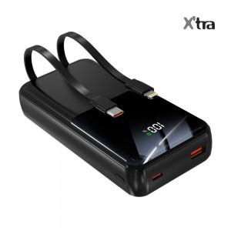 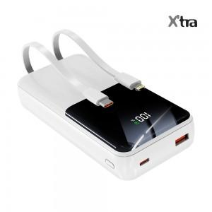 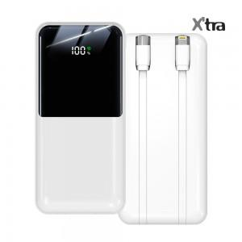

【상세/제작정보】

【인쇄/포장옵션】 | 실크, 레이저, 풀칼라 / 포장지포장

【공급단가】 | 수량 | 30~ | 100~ | 300~ | 500~ | 1,000~
*VAT별도 | 제트블랙 | 19,700원 | 18,300원 | 17,600원 | 17,300원 | 16,800원
 | 윈터화이트 | 19,700원 | 18,300원 | 17,600원 | 17,300원 | 16,800원

【상품 URL】 | https://www.synergygift.co.kr:443/src/goods_detail.php?gdno=41162

